FFVV 2023
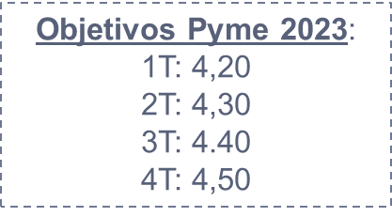
PRV FFVV 2023 | Totales | Enero | Febrero | Marzo | Abril | Mayo | Junio | Julio | Agosto | Septiembre | Octubre | Noviembre | Diciembre
Acuerdo Plan Retribución Variable | 155,502.00 € | 10,400.00 € | 15,350.00 € | 14,180.00 € | 15,020.00 € | 11,750.00 € | 12,896.00 € | 12,764.00 € | 12,307.00 € | 14,055.00 € | 12,640.00 € | 12,280.00 € | 11,860.00 €
Acuerdo Trimestral (Pre-Liquidación) (cierre trimestral) | 32,425.00 € | 875.00 € | 700.00 € | 700.00 € | 3,950.00 € | 3,050.00 € | 3,050.00 € | 3,950.00 € | 3,050.00 € | 3,050.00 € | 3,950.00 € | 3,050.00 € | 3,050.00 €
Total cobrado | 187,927.00 € | 11,275.00 € | 16,050.00 € | 14,880.00 € | 18,970.00 € | 14,800.00 € | 15,946.00 € | 16,714.00 € | 15,357.00 € | 17,105.00 € | 16,590.00 € | 15,330.00 € | 14,910.00 €
Modelo Retributivo FFVV 1 Trimestre | Importe | Nº FFVV | Total
FFVV Pyme Pago Fijo máximo por comercial (mensual) | 2,350.00 € | 4 | 9,400.00 € | 8930 | 9400 | 9400
FFVV Pyme ISC (mensual) | 250.00 € | 4 | 1,000.00 €
FFVV Captador Pago Fijo máximo por comercial (mensual) | 2,350.00 € | 1 | 2,350.00 € | 2350 | 2350
FFVV Especialista MES 1 Pago Fijo máximo por comercial (mensual) | 3,600.00 € | 1 | 3,600.00 € | 2900 | 2350 | 2350
FFVV Especialista MES 2 Pago Fijo máximo por comercial (mensual) | 2,900.00 €
FFVV Especialista MES 3 Pago Fijo máximo por comercial (mensual) | 2,350.00 €

